Price-list
ИП А.А.Бакаев ИНН: 540812686833 ОГРНИП: 313501819700022

Прайс-лист от 21 марта 2016

 |  |  |  | (495) 222 15 92 www.kid-fix.ru

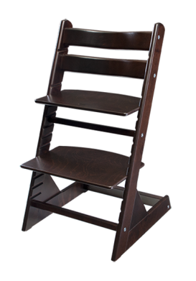
Артикул
 | Стульчики Kid-Fix
101 | Стул Kid-Fix детский универсальный регулируемый, цвет | натуральный | 5737.50 руб.
102 | Стул Kid-Fix детский универсальный регулируемый, цвет | вишня | 5737.50 руб.
103 | Стул Kid-Fix детский универсальный регулируемый, цвет | венге | 5737.50 руб.
104 | Стул Kid-Fix детский универсальный регулируемый, цвет | махагон | 5737.50 руб.
105 | Стул Kid-Fix детский универсальный регулируемый, цвет | белый | 6162.50 руб.
106 | Стул Kid-Fix детский универсальный регулируемый, цвет | розовый | 6162.50 руб.
107 | Стул Kid-Fix детский универсальный регулируемый, цвет | зеленый | 6162.50 руб.
108 | Стул Kid-Fix детский универсальный регулируемый, цвет | синий | 6162.50 руб.
Аксессуары к стульчикам Kid-Fix |  |  | Скидка 15%
201 | Столик для стульчика Kid-Fix, цвет | натуральный | 510.00 руб.
202 | Столик для стульчика Kid-Fix, цвет | вишня | 510.00 руб.
203 | Столик для стульчика Kid-Fix, цвет | венге | 510.00 руб.
204 | Столик для стульчика Kid-Fix, цвет | махагон | 510.00 руб.
205 | Столик для стульчика Kid-Fix, цвет | белый | 510.00 руб.
206 | Столик для стульчика Kid-Fix, цвет | розовый | 510.00 руб.
207 | Столик для стульчика Kid-Fix, цвет | зеленый | 510.00 руб.
208 | Столик для стульчика Kid-Fix, цвет | синий | 510.00 руб.
401 | Комплект подушек для стульчика Kid-Fix, цвета | в ассортименте | 807.50 руб.
501 | Мешок для игрушек для стульчика Kid-Fix, цвета | в ассортименте | 1020.00 руб.
Детская мебель |  |  | Скидка 20%
601 | Книжная полка Kid-Fix, цвет "рыбки", | натуральный | 2560.00 руб.
602 | Книжная полка Kid-Fix, цвет "рыбки", | венге | 2560.00 руб.
603 | Книжная полка Kid-Fix, цвет красный, | натуральный | 2560.00 руб.
604 | Книжная полка Kid-Fix, цвет красный, | венге | 2560.00 руб.
605 | Книжная полка Kid-Fix, цвет синий, | натуральный | 2560.00 руб.
606 | Книжная полка Kid-Fix, цвет синий, | венге | 2560.00 руб.

